Gráfico 2
Despesa Orçamentaria Paga | Despesa Função cultura Paga | Ano | PEC 150 (1%) | MEDIA GERAL | P | Mg
R$ 15,506,384.33 | R$ 64,891.58 | 2004 | 0.42% | 1.70% | 15
R$ 17,422,381.43 | R$ 278,391.57 | 2005 | 1.60% |  | 17
R$ 18,616,535.82 | R$ 335,440.89 | 2006 | 1.80% |  | 18
R$ 21,486,655.69 | R$ 204,298.74 | 2007 | 0.95% |  | 21
R$ 24,745,864.94 | R$ 194,676.30 | 2008 | 0.79% |  | 24
R$ 26,926,639.03 | R$ 462,367.63 | 2009 | 1.72% |  | 26
R$ 29,008,479.73 | R$ 645,138.79 | 2010 | 2.22% |  | 29
Despesa Orçamentaria x Despesa Funçaõ Cultura ≥ PEC 150
 | Despesa Orçamentaria Paga | Despesa Função cultura Paga | PEC 150 (1%) | MEDIA GERAL
2004 | $ 15506384.330 | R$64,891.58 | 0.42% | 0.01697958786
2005 | $ 17422381.430 | R$278,391.57 | 1.60%
2006 | $ 18616535.820 | R$335,440.89 | 1.80%
2007 | $ 21486655.690 | R$204,298.74 | 0.95%
2008 | $ 24745864.940 | R$194,676.30 | 0.79%
2009 | $ 26926639.030 | R$462,367.63 | 1.72%
2010 | $ 29008479.730 | R$645,138.79 | 2.22%
2011 | $ 31719432.060 | R$542,377.14 | 1.71%
2012 | $ 36077906.970 | R$946,045.40 | 2.62%
2013 | $ 40472582.300 | R$1,275,125.67 | 3.15%
R$ 31,719,432.06 | R$ 542,377.14 | 2011 | 1.71% |  | 31
R$ 36,077,906.97 | R$ 946,045.40 | 2012 | 2.62% |  | 36
R$ 40,472,582.30 | R$ 1,275,125.67 | 2013 | 3.15%

Despesa Orçamentária na Função Cultura (2004 - 2013)

Despesa Orçamentária Anual

Receita Total Municipio
Despesas Orçamentárias em Cultura (2004-2008) | ANO | Dotação Autorizada VALOR TOTAL - Municipio | Empenhado | Liquidado | Pago | Função Cultura | MEDIA PEC 150
Obs: Secretária de Industria e Turismo | 2004 | R$ 17,882,236.93 | R$ 15,945,697.36 | R$ 15,748,189.46 | R$ 15,506,384.33 | R$ 64,891.58 | 0.36%
 | 2005 | R$ 21,100,661.42 | R$ 19,016,074.34 | R$ 17,822,070.24 | R$ 17,422,381.43 | R$ 278,391.57 | 1.32%
 | 2006 | R$ 22,842,365.51 | R$ 19,790,458.81 | R$ 18,664,489.90 | R$ 18,616,535.82 | R$ 335,440.89 | 1.47%
 | 2007 | R$ 26,917,109.13 | R$ 23,085,668.96 | R$ 21,768,406.36 | R$ 21,486,655.69 | R$ 204,298.74 | 0.76%
 | 2008 | R$ 29,928,528.00 | R$ 26,591,300.52 | R$ 25,519,250.94 | R$ 24,745,864.94 | R$ 194,676.30 | 0.65%
Secretária de Cultura e Turismo (2009-2013) (Já existente) | 2009 | R$ 32,507,120.62 | R$ 28,599,592.32 | R$ 27,324,812.51 | R$ 26,926,639.03 | R$ 462,367.63 | 1.42%
 | 2010 | R$ 38,470,630.65 | R$ 38,470,630.65 | R$ 29,858,614.41 | R$ 29,008,479.73 | R$ 645,138.79 | 1.68%
 | 2011 | R$ 42,898,563.19 | R$ 35,534,199.75 | R$ 32,663,701.89 | R$ 31,719,432.06 | R$ 542,377.14 | 1.26%
 | 2012 | R$ 52,923,095.13 | R$ 41,452,874.14 | R$ 36,972,400.16 | R$ 36,077,906.97 | R$ 946,045.40 | 1.79%
 | 2013 | R$ 53,795,611.91 | R$ 43,562,997.05 | R$ 42,463,496.13 | R$ 40,472,582.30 | R$ 1,275,125.67 | 2.37%

Dotação Autorizada Orçamento

Media Geral
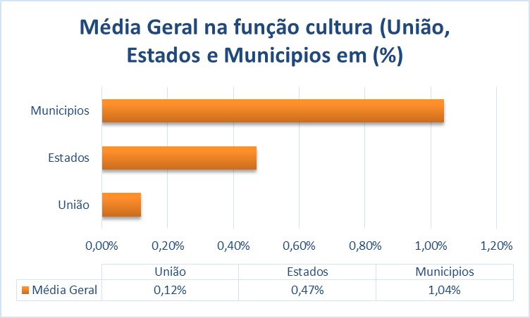
União | Estados | Municipios | ANO
0.07% | 0.47% | 1.04%

Receita Órgão
Despesas por Órgão |  | Sec. Ind e Tur / Secult | Empenhado | Liquidado | Pago | ANO
Secretária de Ind. E Turismo | 2004 | R$ 352,538.00 | R$ 311,973.30 | R$ 293,179.82 | R$ 287,042.90 | 2004
 | 2005 | R$ 428,739.60 | R$ 417,677.25 | R$ 404,711.77 | R$ 399,329.00 | 2005
 | 2006 | R$ 587,978.63 | R$ 574,671.67 | R$ 530,260.49 | R$ 515,453.23 | 2006
 | 2007 | R$ 754,614.44 | R$ 681,452.52 | R$ 611,069.35 | R$ 585,814.92 | 2007
 | 2008 | R$ 800,298.54 | R$ 729,522.79 | R$ 716,603.05 | R$ 715,381.69 | 2008
Secretária de Cultura e Turismo | 2009 | R$ 948,536.11 | R$ 792,546.14 | R$ 754,430.01 | R$ 754,068.53 | 2009
 | 2010 | R$ 1,129,899.00 | R$ 1,021,556.13 | R$ 949,315.42 | R$ 932,510.41 | 2010
 | 2011 | R$ 999,460.21 | R$ 758,817.02 | R$ 751,984.96 | R$ 708,938.50 | 2011
 | 2012 | R$ 4,476,848.94 | R$ 1,311,761.75 | R$ 1,258,584.56 | R$ 1,255,788.98 | 2012
 | 2013 | R$ 1,727,744.15 | R$ 1,623,471.30 | R$ 1,623,265.75 | R$ 1,617,672.14 | 2013

